Solicitud gráfica
 | Área: | Matemáticas |  |  | Fecha:
 | Grado: | 8 |  |  | 2016-01-31
 | Título del tema: | Situaciones que se modelan con funciones cuadráticas |  |  | ¿Cuaderno de estudio o recurso? | Recurso
 | Editor: | Josue Malagón |  |  | Motor del recurso | Diaporama F1

 | Código guión o recurso: | MA_08_07_CO_REC310 | ← Para determinar este código, visite la hoja de Ayuda
 |  |  |  |  | ESPECIFICACIÓN DE ARCHIVOS A ENTREGAR
Núm. | Archivo Shutterstock o ruta en web | Imagen para: | Tipo | Ubicación de la imagen en el recurso Diaporama F1 | Nombre imagen SMALL | Tamaño imagen SMALL | Nombre imagen ZOOM | Tamaño imagen ZOOM | Descripción | Observaciones
IMG01 | 256208890 | Recurso Diaporama F1 | Ilustración | Contenido | MA_08_07_CO_REC310_IMG01.png | 950 x 608 px |  |  | quitar el texto de la parte superior izquierda que dice: vetor ps. Recordar que es para un diaporama, por lo tanto la imagen debe tener un marco blanco en el que se le va a gregar el texto.
IMG02 | 219878083 | Recurso Diaporama F1 | Ilustración | Contenido | MA_08_07_CO_REC310_IMG02.png | 950 x 608 px |  |  | dejar borde blanco alrededor de la imagen para que se vea el texto del diaporama
IMG03 | ver observaciones | Recurso Diaporama F1 | Ilustración | Contenido | MA_08_07_CO_REC310_IMG03.png | 950 x 608 px |  |  | dejar borde blanco alrededor de la imagen para que se vea el texto del diaporama, agregar nombres de los ejes del plano (X y y) en mayúscula y cursiva | 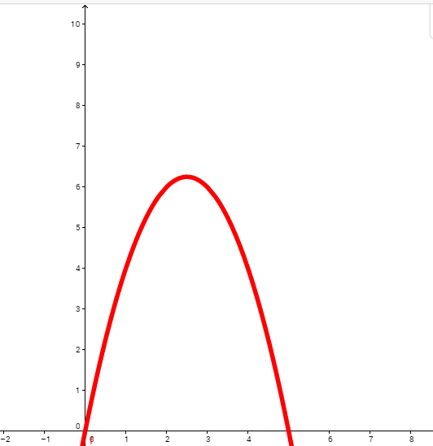
IMG04 | ver observaciones | Recurso Diaporama F1 | Ilustración | Contenido | MA_08_07_CO_REC310_IMG04.png | 950 x 608 px |  |  | Tabla en archivo adjunto | 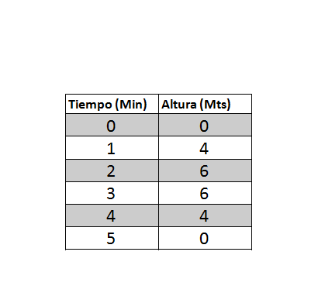
IMG05 | ver observaciones | Recurso Diaporama F1 | Ilustración | Contenido | MA_08_07_CO_REC310_IMG05.png | 950 x 608 px |  |  | agregar nombres de los ejes en mayúscula y cursiva | 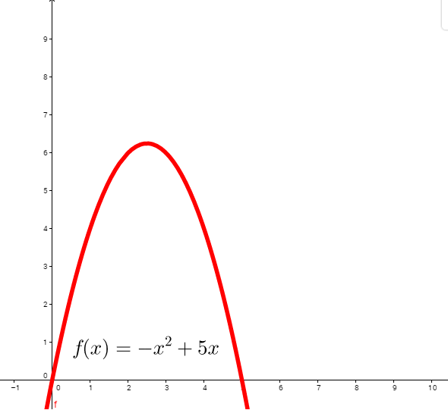
IMG06 | 344167352 | Recurso Diaporama F1 | Ilustración | Contenido | MA_08_07_CO_REC310_IMG06.png | 950 x 608 px |  |  | dejar borde blanco alrededo de la imagen
IMG07 | 213437068 | Recurso Diaporama F1 | Ilustración | Contenido | MA_08_07_CO_REC310_IMG07.png | 950 x 608 px |  |  | dejar borde blanco alrededor de la imagen
IMG08 | 229046998 | Recurso Diaporama F1 | Ilustración | Contenido | MA_08_07_CO_REC310_IMG08.png | 950 x 608 px |  |  | dejar borde blanco alrededor de la imagen
IMG09 | 173754983 | Recurso Diaporama F1 | Ilustración | Contenido | MA_08_07_CO_REC310_IMG09.png | 950 x 608 px |  |  | dejar borde blanco alrededor de la imagen
IMG10 | 345158522 | Recurso Diaporama F1 | Ilustración | Contenido | MA_08_07_CO_REC310_IMG10.png | 950 x 608 px |  |  | dejar borde blanco alrededor de la imagen
IMG11 | 170639483 | Recurso Diaporama F1 | Ilustración | Contenido | MA_08_07_CO_REC310_IMG11.png | 950 x 608 px |  |  | chorros de agua con forma de parábolas

